Баг-репорты
Id | Название | Статус | Серьезность | Приоритет | Автор | Исполнитель | Тестовое окружение | Предусловие | Шаги | Ожидаемый результат | Фактический результат | Вложение
Zmb01 | Отсутствует ограничение на количество символов в поле ввода "Фамилия" при регистрации физического лица. | New | S3 - Major | P2-Medium | Захарова М.Б. |  | ОС: Windows 7 Браузер: Google Chrome Версия 109.0.5414.120 | Открыть главную страницу сайта https://mattpear.co/ | 1. Кликнуть на иконку корзина. 2. Кликнуть Войти. 3. В поле ввода "Фамилия" ввести болеее 100 символов. | Нельзя ввести более 100 символов. Появляется Warning "Превышен лимит символов". | Количество вводимых символов не имеет ограничений. Warning не отображается. | 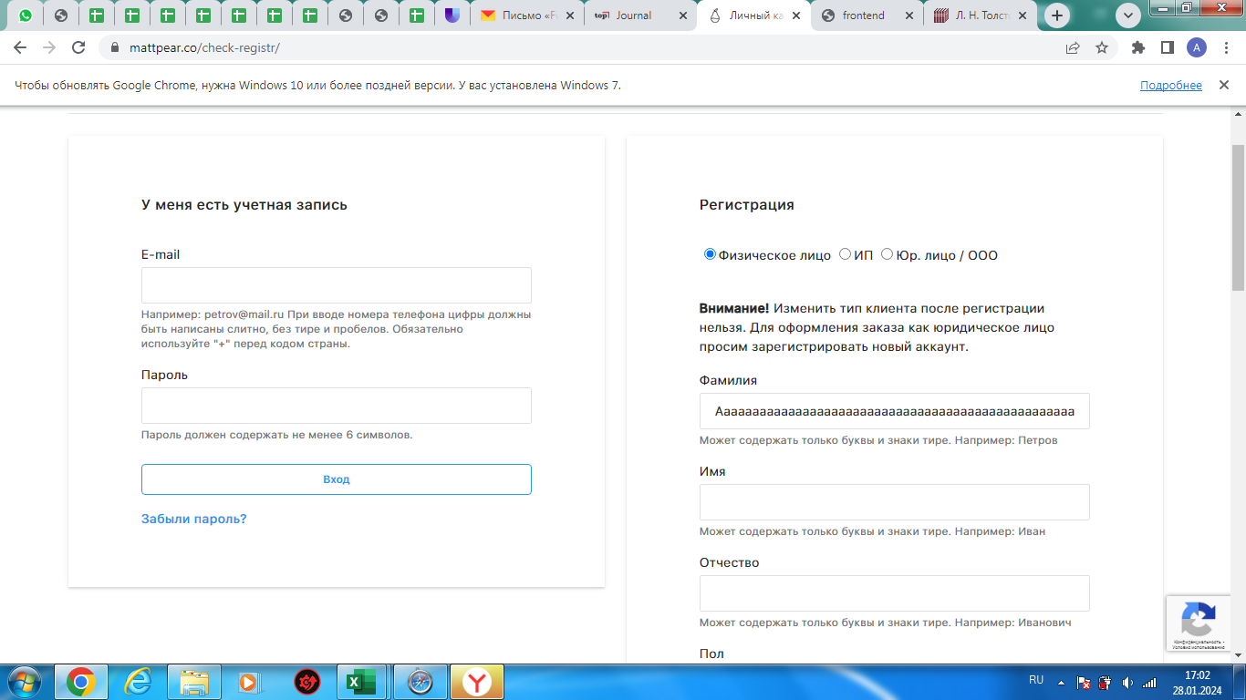
Zmb02 | Ввод пробела в поле ввода "Фамилия" при регистрации физического лица. | New | S4-Minor | P2-Medium | Захарова М.Б. |  | ОС: Windows 7 Браузер: Google Chrome Версия 109.0.5414.120 | Открыть главную страницу сайта https://mattpear.co/ | 1. Кликнуть на иконку корзина. 2. Кликнуть Войти. 3. В поле ввода "Фамилия" ввести пробел. | Отображается Warning "Заполните поле". | Данные ( в виде одного пробела) введены. Warning не отображается. | 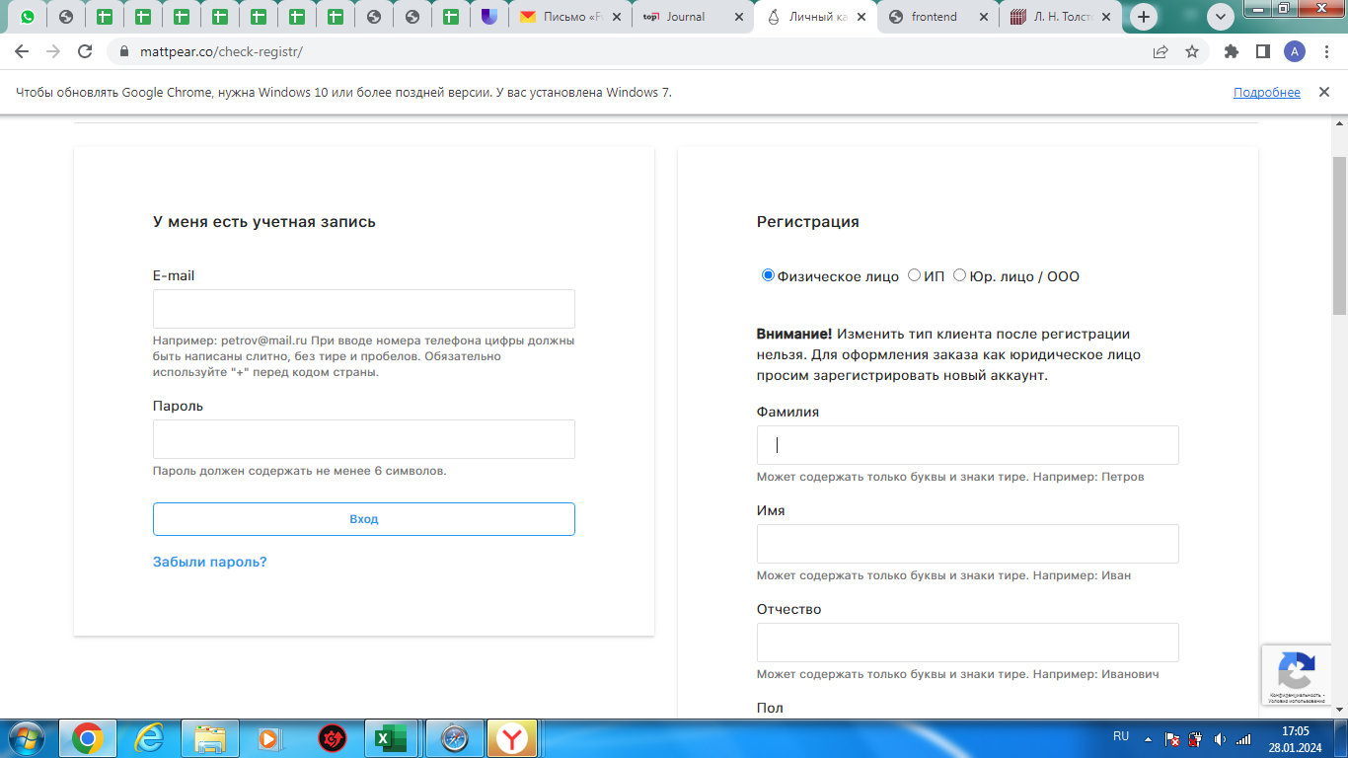
Zmb03 | Ввод символов в поле ввода "Фамилия" при регистрации физического лица. | New | S4-Minor | P2-Medium | Захарова М.Б. |  | ОС: Windows 7 Браузер: Google Chrome Версия 109.0.5414.120 | Открыть главную страницу сайта https://mattpear.co/ | 1. Кликнуть на иконку корзина. 2. Кликнуть Войти. 3. В поле ввода "Фамилия" ввести символы, например %$#!#$% | Отображается Warning "Введите корректное значение". | Введены символы. Warning не отображается.
Zmb04 | Ввод цифр в поле ввода "Фамилия" при регистрации физического лица. | New | S4-Minor | P2-Medium | Захарова М.Б. |  | ОС: Windows 7 Браузер: Google Chrome Версия 109.0.5414.120 | Открыть главную страницу сайта https://mattpear.co/ | 1. Кликнуть на иконку корзина. 2. Кликнуть Войти. 3. В поле ввода "Фамилия" ввести цифры, например 123456 | Отображается Warning "Введите корректное значение". | Введены цифры. Warning не отображается.
Zmb05 | Ввод пустого значения в поле ввода "Фамилия" при регистрации физического лица. | New | S4-Minor | P2-Medium | Захарова М.Б. |  | ОС: Windows 7 Браузер: Google Chrome Версия 109.0.5414.120 | Открыть главную страницу сайта https://mattpear.co/ | 1. Кликнуть на иконку корзина. 2. Кликнуть Войти. 3. В поле ввода "Фамилия" ничего не вводить и нажать клавишу Enter. | Отображается Warning "Заполните поле". | Поле ввода пустое. Warning "Заполните поле" не отображается. | 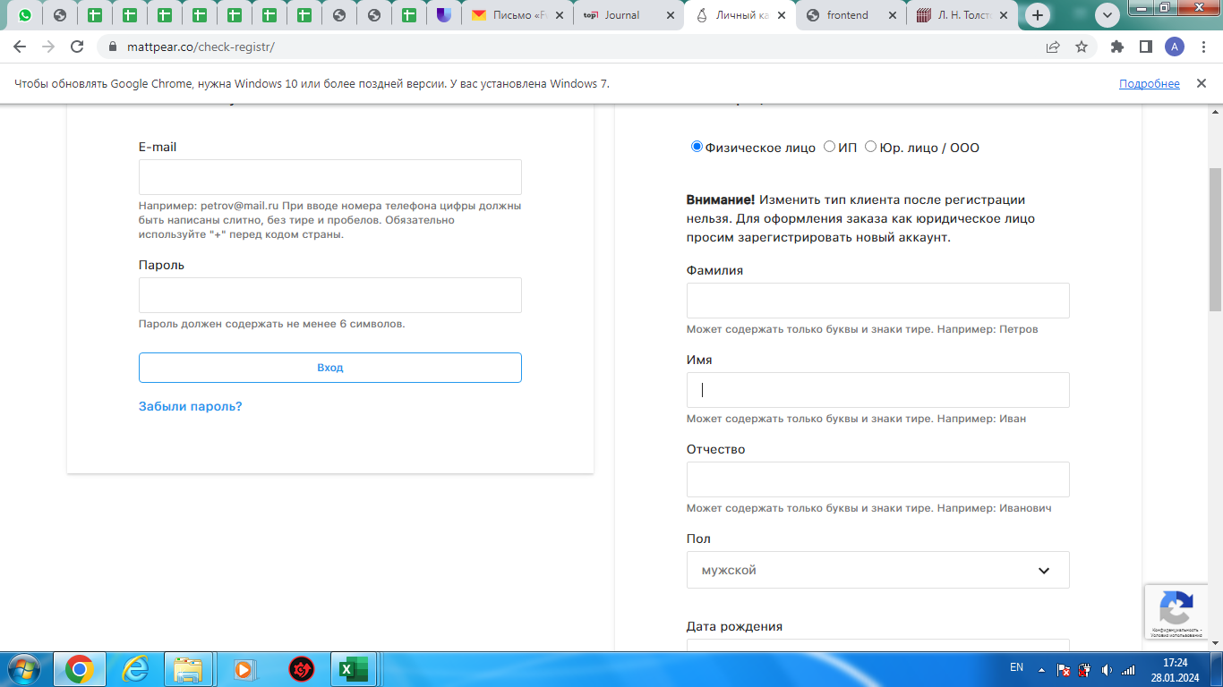
Zmb06 | Отсутствует ограничение на количество символов в поле ввода "Имя" при регистрации физического лица. | New | S3 - Major | P2-Medium | Захарова М.Б. |  | ОС: Windows 7 Браузер: Google Chrome Версия 109.0.5414.120 | Открыть главную страницу сайта https://mattpear.co/ | 1. Кликнуть на иконку корзина. 2. Кликнуть Войти. 3. В поле ввода "Имя" ввести болеее 100 символов. | Нельзя ввести более 100 символов. Появляется Warning "Превышен лимит символов". | Количество вводимых символов не имеет ограничений. Warning не отображается. | 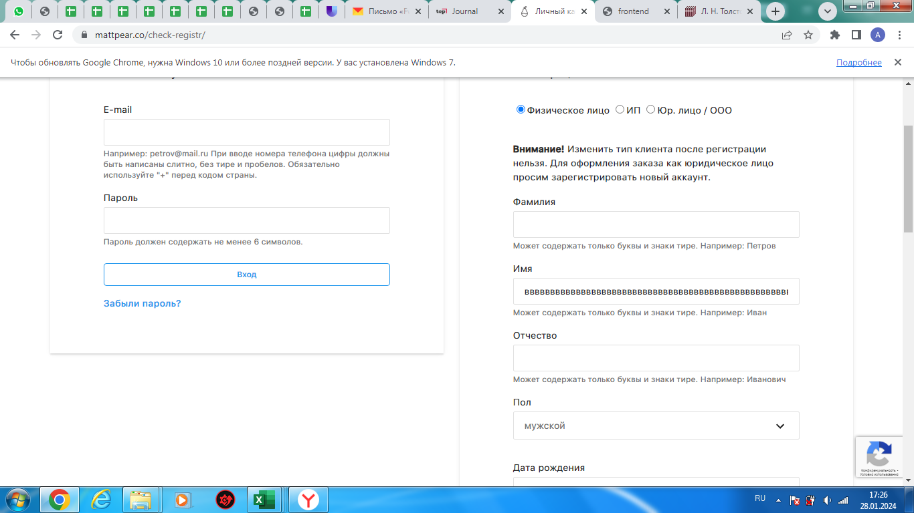
Zmb07 | Ввод пробела в поле ввода "Имя" при регистрации физического лица. | New | S4-Minor | P2-Medium | Захарова М.Б. |  | ОС: Windows 7 Браузер: Google Chrome Версия 109.0.5414.120 | Открыть главную страницу сайта https://mattpear.co/ | 1. Кликнуть на иконку корзина. 2. Кликнуть Войти. 3. В поле ввода "Имя" ввести пробел. | Отображается Warning "Заполните поле". | Данные ( в виде одного пробела) введены. Warning не отображается. | 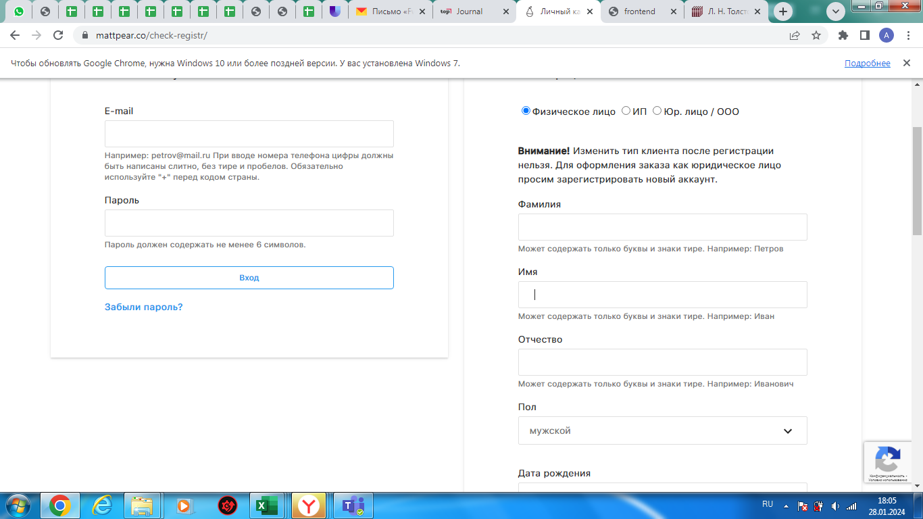
Zmb08 | Ввод цифр в поле ввода "Имя" при регистрации физического лица. | New | S4-Minor | P2-Medium | Захарова М.Б. |  | ОС: Windows 7 Браузер: Google Chrome Версия 109.0.5414.120 | Открыть главную страницу сайта https://mattpear.co/ | 1. Кликнуть на иконку корзина. 2. Кликнуть Войти. 3. В поле ввода "Имя" ввести цифры, например 123456 | Отображается Warning "Введите корректное значение". | Введены цифры. Warning не отображается. | 
Zmb09 | Ввод пустого значения в поле ввода "Имя" при регистрации физического лица. | New | S4-Minor | P2-Medium | Захарова М.Б. |  | ОС: Windows 7 Браузер: Google Chrome Версия 109.0.5414.120 | Открыть главную страницу сайта https://mattpear.co/ | 1. Кликнуть на иконку корзина. 2. Кликнуть Войти. 3. В поле ввода "Имя" ничего не вводить и нажать клавишу Enter. | Отображается Warning "Заполните поле". | Поле ввода пустое. Warning "Заполните поле" не отображается.
Zmb10 | Ввод символов в поле ввода "Имя" при регистрации физического лица. | New | S4-Minor | P2-Medium | Захарова М.Б. |  | ОС: Windows 7 Браузер: Google Chrome Версия 109.0.5414.120 | Открыть главную страницу сайта https://mattpear.co/ | 1. Кликнуть на иконку корзина. 2. Кликнуть Войти. 3. В поле ввода "Имя" ввести символы, например %$#!#$% | Отображается Warning "Введите корректное значение". | Введены символы. Warning не отображается. | 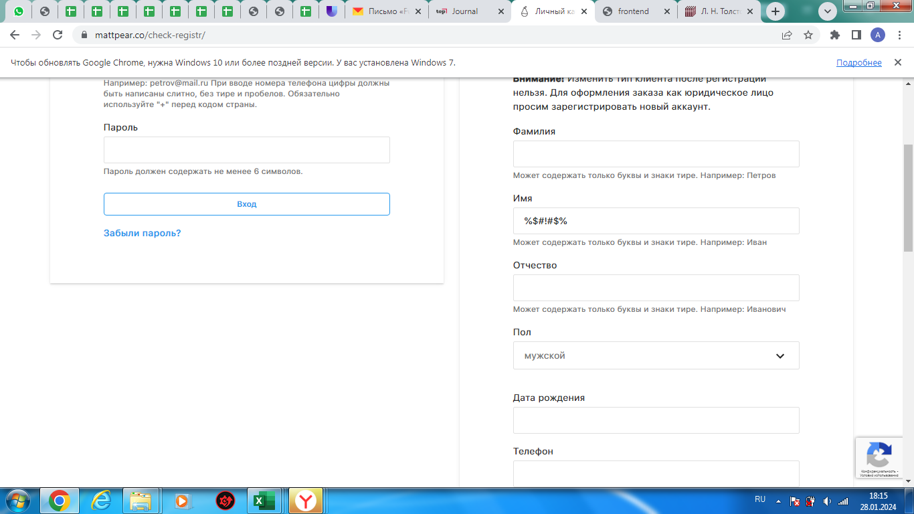
Zmb11 | Отсутствует ограничение на количество символов в поле ввода "Отчество" при регистрации физического лица. | New | S3 - Major | P2-Medium | Захарова М.Б. |  | ОС: Windows 7 Браузер: Google Chrome Версия 109.0.5414.120 | Открыть главную страницу сайта https://mattpear.co/ | 1. Кликнуть на иконку корзина. 2. Кликнуть Войти. 3. В поле ввода "Отчество" ввести болеее 100 символов. | Нельзя ввести более 100 символов. Появляется Warning "Превышен лимит символов". | Количество вводимых символов не имеет ограничений. Warning не отображается. | 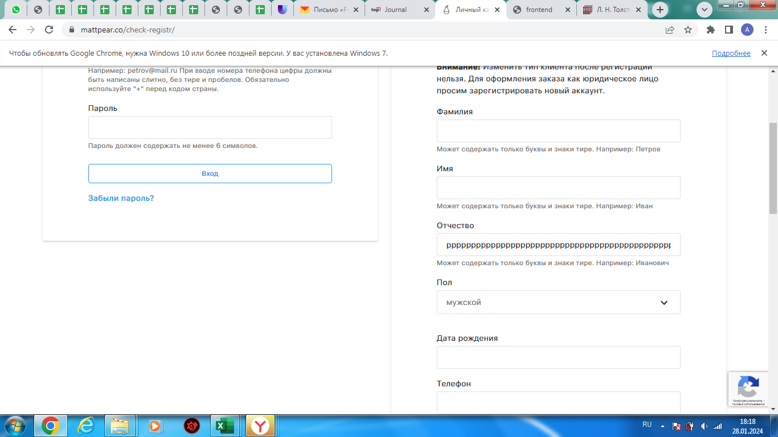
Zmb12 | Ввод пробела в поле ввода "Отчество" при регистрации физического лица. | New | S4-Minor | P2-Medium | Захарова М.Б. |  | ОС: Windows 7 Браузер: Google Chrome Версия 109.0.5414.120 | Открыть главную страницу сайта https://mattpear.co/ | 1. Кликнуть на иконку корзина. 2. Кликнуть Войти. 3. В поле ввода "Отчество" ввести пробел. | Отображается Warning "Заполните поле". | Данные ( в виде одного пробела) введены. Warning не отображается. | 
Zmb13 | Ввод символов в поле ввода "Отчество" при регистрации физического лица. | New | S4-Minor | P2-Medium | Захарова М.Б. |  | ОС: Windows 7 Браузер: Google Chrome Версия 109.0.5414.120 | Открыть главную страницу сайта https://mattpear.co/ | 1. Кликнуть на иконку корзина. 2. Кликнуть Войти. 3. В поле ввода "Отчество" ввести символы, например %$#!#$% | Отображается Warning "Введите корректное значение". | Введены символы. Warning не отображается. | 
Zmb14 | Ввод цифр в поле ввода "Отчество" при регистрации физического лица. | New | S4-Minor | P2-Medium | Захарова М.Б. |  | ОС: Windows 7 Браузер: Google Chrome Версия 109.0.5414.120 | Открыть главную страницу сайта https://mattpear.co/ | 1. Кликнуть на иконку корзина. 2. Кликнуть Войти. 3. В поле ввода "Отчество" ввести цифры, например 123456 | Отображается Warning "Введите корректное значение". | Введены цифры. Warning не отображается.
Zmb15 | Ввод пустого значения в поле ввода "Отчество" при регистрации физического лица. | New | S4-Minor | P2-Medium | Захарова М.Б. |  | ОС: Windows 7 Браузер: Google Chrome Версия 109.0.5414.120 | Открыть главную страницу сайта https://mattpear.co/ | 1. Кликнуть на иконку корзина. 2. Кликнуть Войти. 3. В поле ввода "Отчество" ничего не вводить и нажать клавишу Enter. | Отображается Warning "Заполните поле". | Поле ввода пустое. Warning "Заполните поле" не отображается. | 
Zmb16 | Ввод кириллицы в поле ввода "Дата рождения" при регистрации физического лица. | New | S4-Minor | P2-Medium | Захарова М.Б. |  | ОС: Windows 7 Браузер: Google Chrome Версия 109.0.5414.120 | Открыть главную страницу сайта https://mattpear.co/ | 1. Кликнуть на иконку корзина. 2. Кликнуть Войти. 3. В поле ввода "Дата рождения" ввести слово на кириллице, например тест | Отображается Warning "Введите корректное значение". | Введено слово на кириллице. Warning не отображается.
Zmb17 | Ввод латиницы в поле ввода "Дата рождения" при регистрации физического лица. | New | S4-Minor | P2-Medium | Захарова М.Б. |  | ОС: Windows 7 Браузер: Google Chrome Версия 109.0.5414.120 | Открыть главную страницу сайта https://mattpear.co/ | 1. Кликнуть на иконку корзина. 2. Кликнуть Войти. 3. В поле ввода "Дата рождения" ввести слово на латинице, например test | Отображается Warning "Введите корректное значение". | Введено слово на латинице. Warning не отображается.
Zmb18 | Ввод неверной даты в поле ввода "Дата рождения" при регистрации физического лица. | New | S4-Minor | P2-Medium | Захарова М.Б. |  | ОС: Windows 7 Браузер: Google Chrome Версия 109.0.5414.120 | Открыть главную страницу сайта https://mattpear.co/ | 1. Кликнуть на иконку корзина. 2. Кликнуть Войти. 3. В поле ввода "Дата рождения" ввести несуществующую дату рождения, например 31.01.2024 | Отображается Warning "Введите корректное значение". | Введена некорректная дата. Warning не отображается.
Zmb19 | Ввод пустого значения в поле ввода "Телефон" при регистрации физического лица. | New | S3 - Major | P1-High | Захарова М.Б. |  | ОС: Windows 7 Браузер: Google Chrome Версия 109.0.5414.120 | Открыть главную страницу сайта https://mattpear.co/ | 1. Кликнуть на иконку корзина. 2. Кликнуть Войти. 3. В поле ввода "Телефон" ничего не вводить и нажать клавишу Enter. | Отображается Warning "Заполните поле". | Поле ввода пустое. Warning "Заполните поле" не отображается.
Zmb20 | Ввод неверного количества цифр в поле ввода "Телефон" при регистрации физического лица. | New | S3 - Major | P1-High | Захарова М.Б. |  | ОС: Windows 7 Браузер: Google Chrome Версия 109.0.5414.120 | Открыть главную страницу сайта https://mattpear.co/ | 1. Кликнуть на иконку корзина. 2. Кликнуть Войти. 3. В поле ввода "Телефон" ввести неверное количество цифр, например 891045656 | Отображается Warning "Введите корректное значение". | Введено неверное количество цифр. Warning "Введите корректное значение" не отображается.
Zmb21 | Ввод электронного адреса без обязательных атрибутов в поле ввода "Email" при регистрации физического лица. | New | S3 - Major | P2-Medium | Захарова М.Б. |  | ОС: Windows 7 Браузер: Google Chrome Версия 109.0.5414.120 | Открыть главную страницу сайта https://mattpear.co/ | 1. Кликнуть на иконку корзина. 2. Кликнуть Войти. 3. В поле ввода "Email" ввести неполный электронный адрес, например @mail.ru | Отображается Warning "Введите корректное значение". | Введен неполный электронный адрес. Warning "Введите корректное значение" не отображается.
Zmb22 | Ввод некорректного пароля в поле ввода "Пароль" при регистрации физического лица. | New | S3 - Major | P1-High | Захарова М.Б. |  | ОС: Windows 7 Браузер: Google Chrome Версия 109.0.5414.120 | Открыть главную страницу сайта https://mattpear.co/ | 1. Кликнуть на иконку корзина. 2. Кликнуть Войти. 3. В поле ввода "Пароль" ввести неверное количество символов, например 1234 | Отображается Warning "Введите корректный пароль". | Введено неверное количество символов. Warning "Введите корректный пароль" не отображается.
Zmb23 | Регистрация с частичным отсутствием заполненных полей. | New | S3 - Major | P1-High | Захарова М.Б. |  | ОС: Windows 7 Браузер: Google Chrome Версия 109.0.5414.120 | Открыть главную страницу сайта https://mattpear.co/ | 1. Кликнуть на иконку корзина. 2. Кликнуть Войти. 3. Заполнить поле ввода "Электронная почта" валидными данными, например truffes888@yandex.ru. 4. Заполнить поле ввода "Пароль" валидными данными, например 123qwe. 5. Заполнить поле ввода "Телефон" невалидными данными, например 891045656. 6. Кликнуть на кнопку о согласии с "правилами магазина и политикой обработки персональных данных". 7. Кликнуть "Создать аккаунт". | Отображается Warning "Заполните все поля корректными данными". | Аккаунт создан. Warning "Заполните все поля корректными данным" не отображается. | 